Einführung
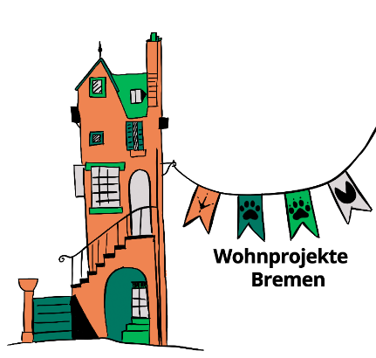

Bitte unbedingt DIES zuerst lesen!
Hallo und Moin,
hier findest du ein Berechnungstool für die Investitionskosten und die laufenden Kosten zur Herstellung und Bewirtschaftung eines gemeinschaftlichen Wohnprojektes im NEUBAU.
Die Datei ist mit Beispielzahlen gefüttert- dieses Beisspiel ist fiktiv. Schau es dir gerne an, um die Mechanik der Berechnungen zu verstehen. Dann füttetere die Tabellen mit den Zahlen zu deinem Wunsch- bzw. Traumprojekt. Weißt du einzelne Variablen nicht, schätze so gut du kannst. In die grauen Felder musst du nicht einfüllen, hier laufen automatische Berechnungen und du kannst Ergebnisse sehen.
Damit du ein paar Varianten ausprobieren kannst, ist es am Anfang sinnvoll, wenn du dir diese Datei unter einem anderen Namen abspeicherst und nur eine Kopie zum Bearbeiten nutzt, so kannst du jederzeit wieder mit einer neuen Kopie beginnen.
Wenn du wesentliche Parameter eingegeben hast, laufen verschiedene Berechnungen innerhalb des Programmes von allein. Alle Felder lassen sich aber auch überarbeiten und verändern. Sollte etwas durcheinander gehen, benutze einfach frische Kopie.
Solltest du einen Fehler finden oder die Datei um etwas ergänzen, freuen wir uns über eine Rückmeldung und nehmen es gerne für alle auf.
Angaben sowohl zu kommunalen Förderprogrammen in Bremen als auch für zinsbegünstigte Kredite der KFW entsprechen dem Stand des unten angegebenen Datums und sind nach bestem Wissen recherchiert. Für Fehler übernehmen wir keinerlei Haftung!
Förderprogramme sind an Bedingungen gebunden. Das können energetischer Zustand, Wohnungsgröße, maximale Höhe der Bau- oder Modernisierungskosten, Vergleichsbaukosten und vieles mehr sein. Bitte macht euch schlau und recherchiert auf den Seiten der Bremer Aufbaubank (https://www.bab-bremen.de/de/page/wohnraumfoerderung) und der Kreditanstalt für Wiederaufbau (https://www.kfw.de/kfw.de.html). Alle Fördervoraussetzungen müssen zwingend eingehalten werden!
Bedingungen können sich schnell und ohne Vorwarnung ändern. Es ist gut mit den bewilligenden Stellen (Behörde & Kreditinstitut) im Gespräch zu sein und immer mal wieder nachzufragen.
Ein Thema, das hier nicht behandelt wird, aber in der Finanzierung eines Projektes auch von entscheidender Bedeutung ist, ist die Liquiditätsplanung: Wann fließt welches Geld/muss gezahlt werden und ab wann werden welche Einnahmen generiert. Seid bei euren Planungen auch für dieses Thema sensibel. Dies behandeln wir hier nicht. So sind auch die tilgungsfreien Anlaufjahre der KFW unberücksichtigt geblieben, die sind bei diesem Thema sehr wichtig.
Auch die Frage nach Zinssätzen für die nötige Anschlussfinanzierung nach Ende der Zinsbindungsfrist wird in diesem Tool nicht behandelt, der einfachheithalber wird von weitergeschriebenen Zinskonditionen ausgegangen.
Für einen 1. Eindruck sollten die Möglichkeiten hier ausreichend sein.
Beste Grüße und gute Ergebnisse,
Petra Schultz-Adebahr für das Netzwerk Wohnprojekte Bremen und die Informations- und Beratungsstelle wohn.pro
beratung@wohnprojekteBremen.de
Berechnung gemeinschaftliches Wohnprojekt © 2026 by Netzwerk Wohnprojekte Bremen- P. Schultz-Adebahr is licensed under CC BY-NC 4.0. To view a copy of this license, visit https://creativecommons.org/licenses/by-nc/4.0/
Version 1.3, 02.04.2026

bb

KFW
Fremdfinanzierung über KFW

Finanzierungsbedarf |  |  |  |  | 2,773,026.00 €

Stand 26.02.2026
zum Beispiel
KFW | 298 | max. 100.000€
max. Kredithöhe |  | 100,000.00 € | KFW 55 ohne QNG-Siegel
max. Kredithöhe |  | 150,000.00 € | mit QNG-Siegel
restliche Wohnungen |  |  |  |  | 23
restliche QM |  |  |  |  | 371
max. Kreditsumme |  |  |  |  | 2,300,000.00 € | ohne QNG

 | Zinssatz |  | 2.61%
 | Sollzinsbindung |  | 10 | Jahre
 | anfängliche Tilgung |  | 2.30%
 | Laufzeit |  | 30 | Jahre

Belastung pm |  |  | 9,410.83 €
Belastung pa |  |  | 112,930.00 €

ALTERNATIV KFW 296 |  | Stand 26.02.2026
Klimafreundlicher Neubau im Niedrigpreissegment – Wohngebäude
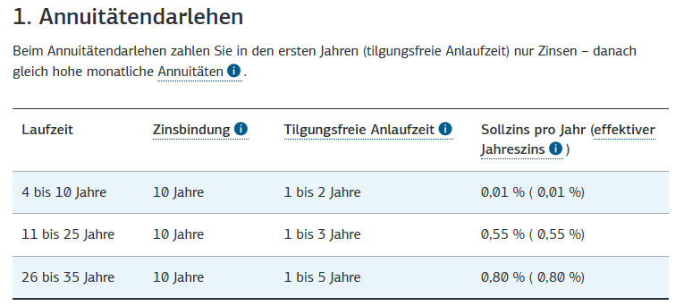

Mntl. Kosten
Monatliche Kosten
Annuität: |  | Gesamt pm | pro m² pm | pro m² pa
Annuität monatl. nur Eigenmittel |  | 125.00 € | 0.09 € | 1.11 €
Annuität monatl. nur kommunale Förderung | 6.80 € | 6,231.96 € | 4.61 € | 55.31 €
Annuität monatl. nur kommunale Förderung | 9.00 € | 3,058.08 € | 2.26 € | 27.14 €
Annuität monatl. nur KFW |  | 9,410.83 € | 6.96 € | 83.53 €
Annuität monatl. nur FK |  | 1,970.94 € | 1.46 € | 17.49 €

Annuität monatl. Gesamt |  | 20,796.82 € | 15.38 € | 184.59 €

sonstige Kosten:

Instandhaltungsrücklage (1€/QM) pm |  | 1,351.50 € | 1.00 € | 12.00 €
Verwaltung (pro Wohnung) BEISPIEL! | 29.17 € | 670.83 € | 0.50 € | 5.95 €

Erbbauzins (1%pa/12 Monate) |  | - € |  | - €

Gesamt sonstige Kosten |  | 2,022.33 € | 1.50 € | 17.95 €

Zwischensumme |  | 22,819.15 € | 16.88 €

MAW (2% Einnahmen) | 2% | 456.38 € | 0.34 € | 4.05 €

 |  | 23,275.53 € | 17.22 €

 | Mietspiegel NH-V 26.02.2026
